Sheet1
087 linux ufw防火墙

 | 1、启用/禁用firewall
 |  | sudo ufw enable
 |  | sudo ufw disable

 | 2、查看防火墙状态
 |  | ufw status
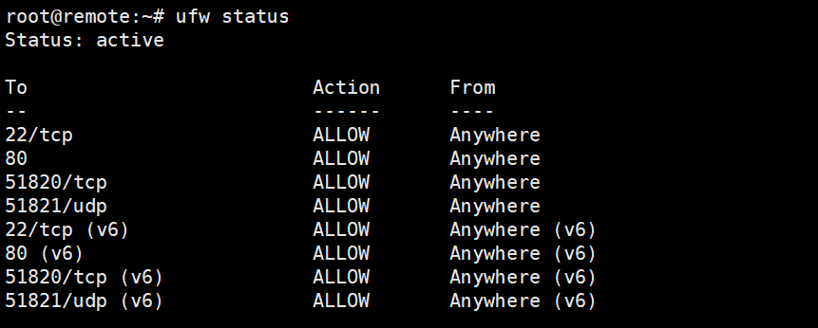

 | 3、允许/拒绝特定服务
 |  | sudo ufw allow <service>
 |  | sudo ufw deny <service>
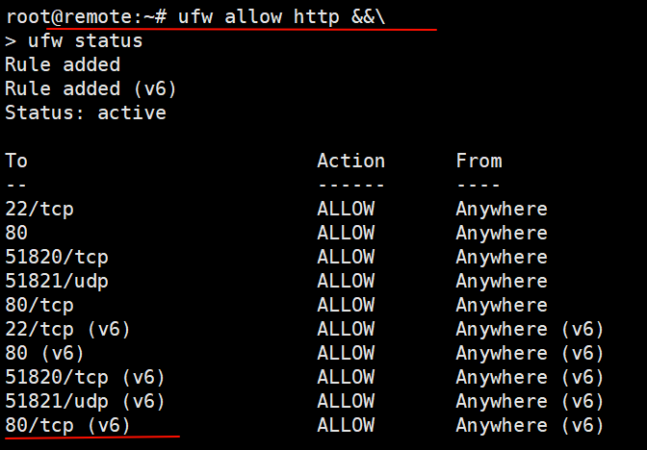
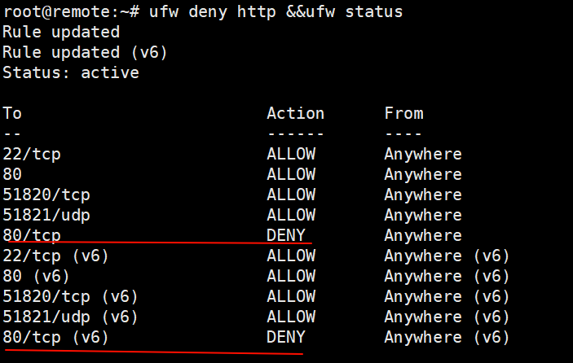

 | 4、允许/拒绝特定端口（接收/拒绝 任何协议流量通过该端口）
 |  | sudo ufw allow <port>
 |  | sudo ufw deny <port>

 | 5、允许/拒绝特定端口的特定协议流量
 |  | sudo ufw allow <port>/protocol
 |  | sudo ufw deny <port>/protocol

 | 6、允许/拒绝特定IP地址
 |  | sudo ufw allow from <ip_address>
 |  | sudo ufw deny from <ip_address>

 | 7、删除某个规则
 |  | sudo ufw delete <rule>
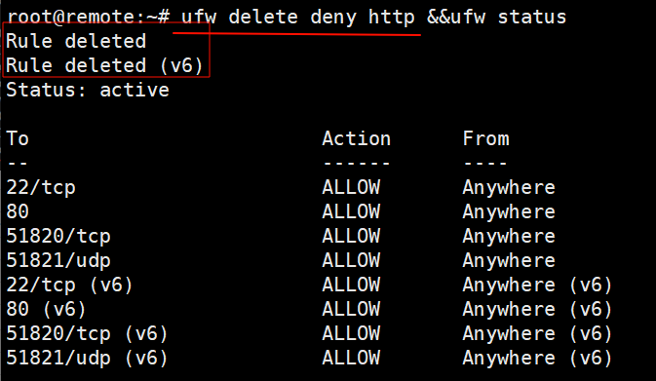

 | 8、规则重复

